画面定義書フォーマット＿TOP
共通情報 |  |  |  | プロジェクト名 | 第１３章 |  |  | 作成者 |  | 大森
 |  |  |  | システム名 | Freeks |  |  | 作成日付 |  | 2023-02-07
 |  |  |  | 工程名 | 外部設計 |  |  | バージョン |  | 1.0
 |  |  |  | ドキュメントID | T001 |  |  | 更新者
 |  |  |  | ドキュメント名 | Freeks＿画面定義書 |  |  | 更新日付
書誌情報 |  |  |  | ID | T001-2
 |  |  |  | 名称 | Freeks＿TOPページ
 |  |  |  | 概要 | Freeksにログイン後のTOP画面の設計

レイアウト図

ヘッダー
ロゴ
ユーザー情報

各種言語

使用する部品
ヘッダー・・フッターは全画面共通で使用
識別ID |  |  | ラベル |  |  | 画面部品の種類 | 表示範囲 |  | 画面部品の説明
① | - | 1 | ロゴ |  |  | リンク |  |  | TOP画面を表示するためのリンク
 | - | 2 | ユーザー情報 |  |  | ユーザーネーム（m_user） |  |  | プルダウン式で以下3.4を表示する
 | - | 3 | マイページ |  |  | リンク |  |  | ユーザー情報を表示するためのリンク
 | - | 4 | ログアウト |  |  | リンク |  |  | ログアウトするためのリンク
 | - | 5 | 言語名 |  |  | リンク |  |  | 各言語を表示するためのリンク
 | -
 | -
 | -
 | -

操作手順
ログイン後、各言語のボタンを表示する。そのとき、ログイン画面にて入力したユーザー情報から、ユーザーネームを取得し画面に表示する。
ユーザー情報を確認したい場合は、ユーザー情報を押下し、マイページ（①-3）を押下しユーザー情報を表示する。
ログアウトしたい場合は、ユーザー情報を押下し、ログアウト（①-4）を押下しログインページへ遷移する。
各言語を選択する際、進捗情報に登録されていない言語は表示させない

詳細設計書フォーマット
共通情報 |  |  | プロジェクト名 |  | 第１３章 |  |  |  | 作成者 | 大森
 |  |  | システム名 |  | Freeks |  |  |  | 作成日付 | 2023-02-08
 |  |  | 工程名 |  | 外部設計 |  |  |  | バージョン | 1.0
 |  |  | ドキュメントID |  | TP001 |  |  |  | 更新者
 |  |  | ドキュメント名 |  | Freeks＿詳細設計 |  |  |  | 更新日付
書誌情報 |  |  | ID |  | TP002
 |  |  | 名称 |  | 詳細設計 TOP画面
 |  |  | 概要 |  | TOP画面に関するテーブル定義書

フローチャート

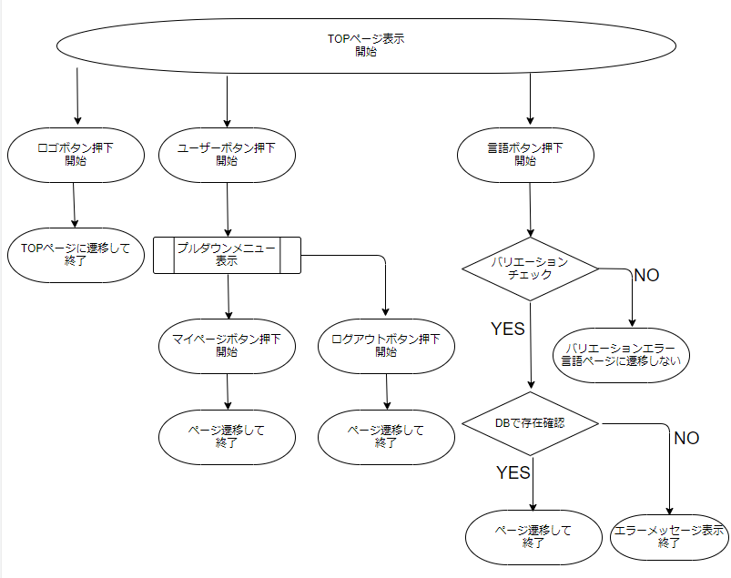

詳細

 | URL
 | TOPページ |  |  |  |  | /app/top/freeks
 | マイページリンク |  |  |  |  | /app/user/myprofile
 | ログオフページ |  |  |  |  | /app/user/login
 | 言語ページリンク |  |  |  |  | /app/language/top

 | バリデーション
 | 番号 | 項目 |  | バリデーション |  |  | データベース | カラム名 |  |  | 備考
 | 1 | 企業コード |  | 半角数字 |  |  | m_corporate | corporate_code
 | 3 | 言語id |  | 半角数字 |  |  | m_language | language_id
 | 4

 | エラーメッセージ

 | ロゴ画像
 | Freeks ロゴ |  |  |  |  | /app/img/freeks_logo.png

